Sheet1
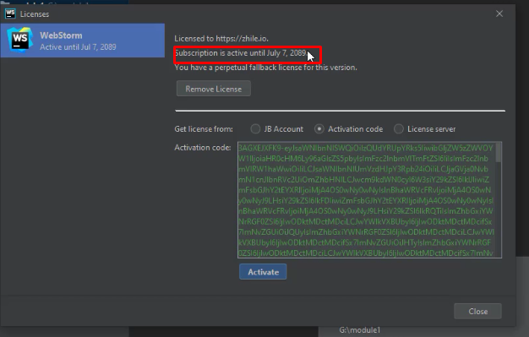
Bước 1: | dowload phần mềm tutor gửi
Bước 2: cài đặt phần mềm =>click double chọn file Webstorm-2020.1
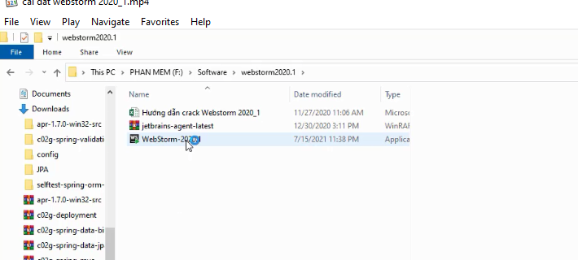

 | Chọn đường dẫn cài đặt => next

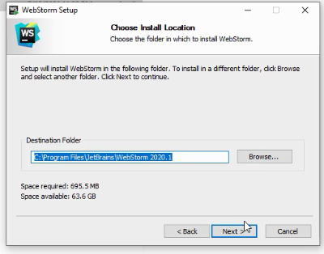

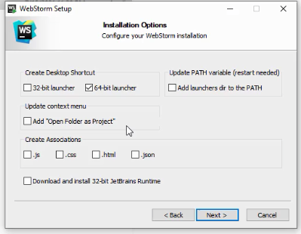
 | chọn vào "64-bit launcher" =>next

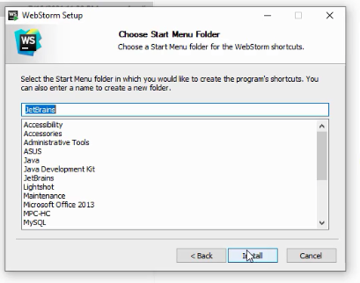
 | Cài đặt => install

 | Chờ cài đặt cho xong
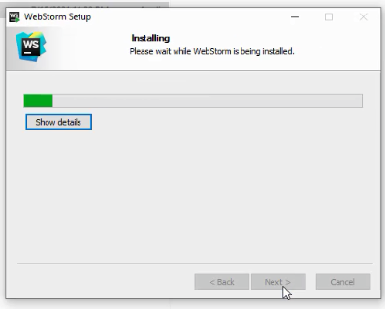

 | Cài đặt thành công => chọn Run webstorm => Finish

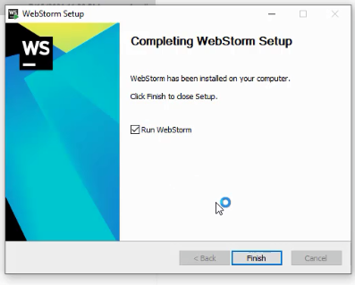

 | Chờ chương trình chạy=> chọn Do not import settings => OK

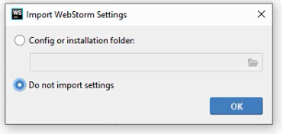

 | Chọn Skip remaining and Set Defaults
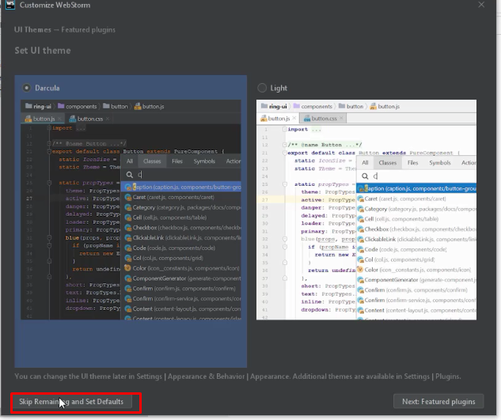

 | Chọn : Evaluate for free => Evaluate
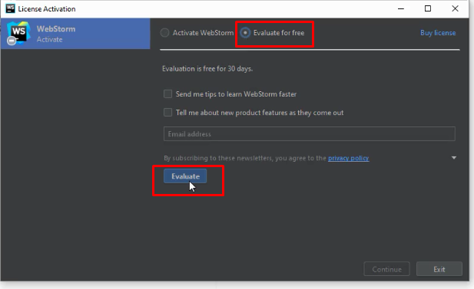

 | Tạo dự án mới (Create new project)

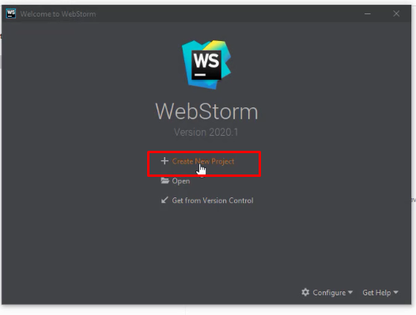

 | Chon Empty Project => chọn đường dẫn lưu procject tại Location: Chú ý chọn tới thứ mục git mà mình đã tạo khi cài đặt git lần trước
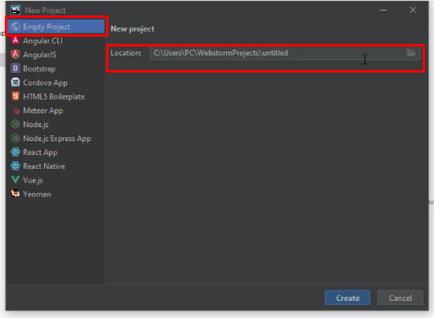

 | Ở đây mình chọn ổ G/module1
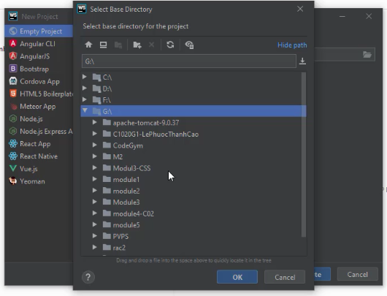

 | Tiếp tục chọn Create

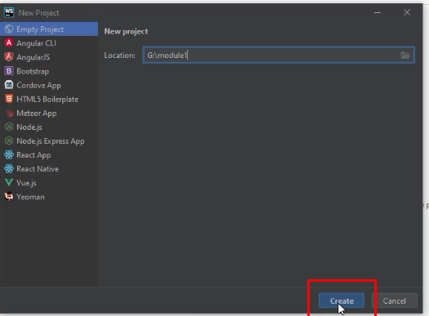

 | Project sau khi mình tạo xong
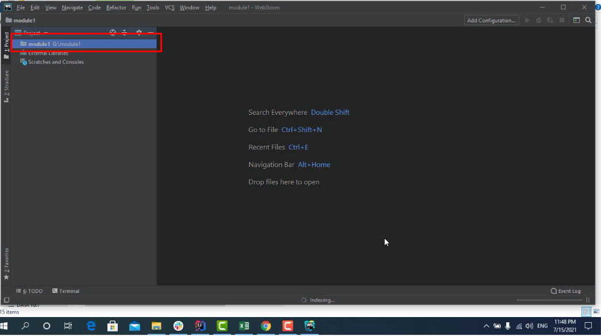

 | Vào help/Register => để kiểm tra xem thế nào nhé
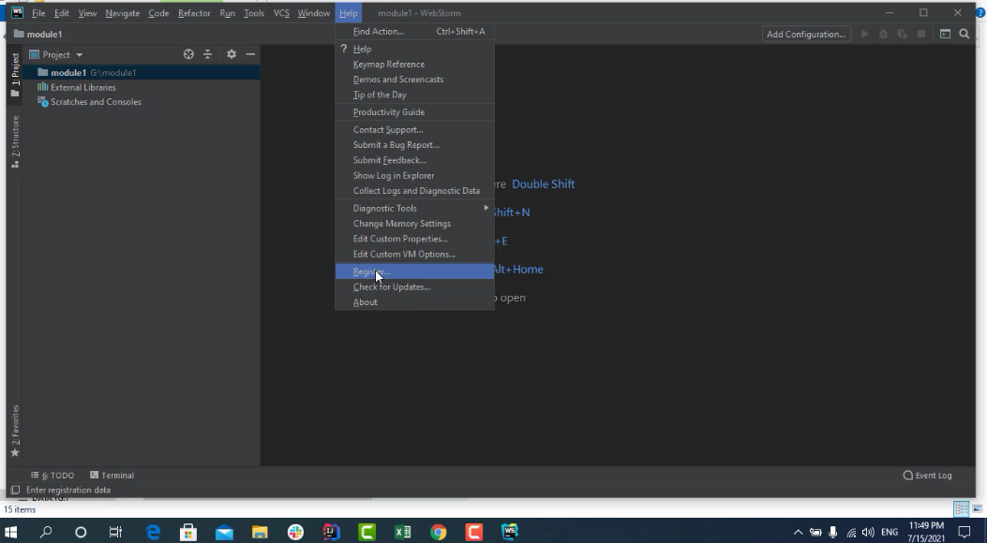

 | Đây mới chỉ là bàn sử dụng được 30 ngày chưa crack. Tiếp theo mình đi crack nhé => close

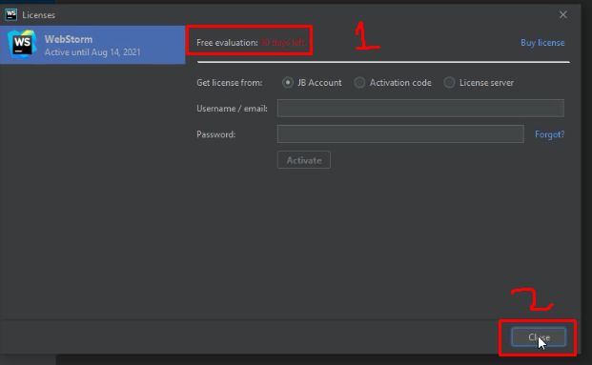

 | Crack rất là đơn giản: kéo thả file "jetbrains-agent-latest" vào trong giữa màn hình của webStorm.
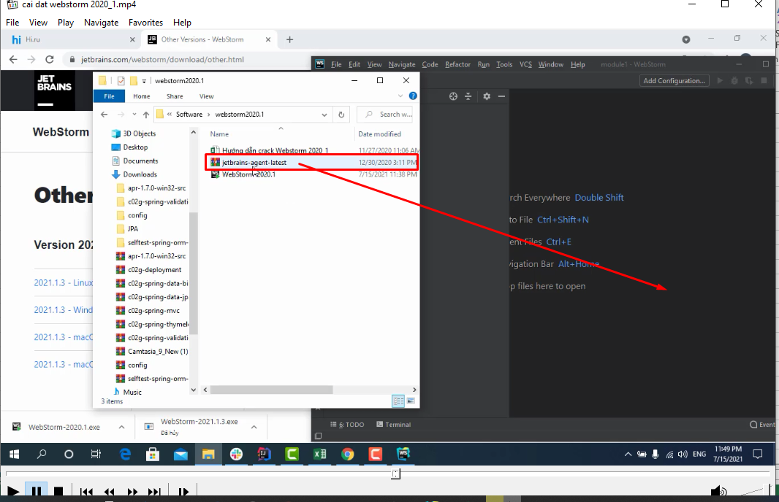

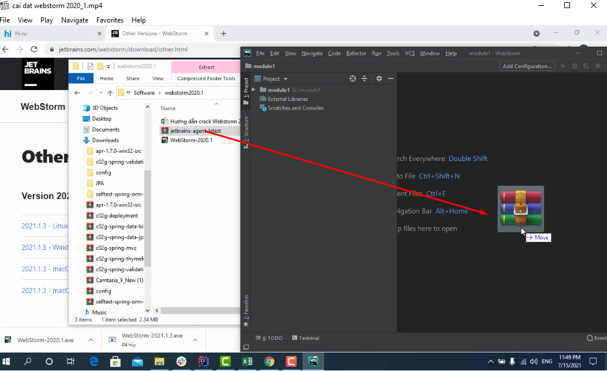

 | Tiếp theo chọn Restart

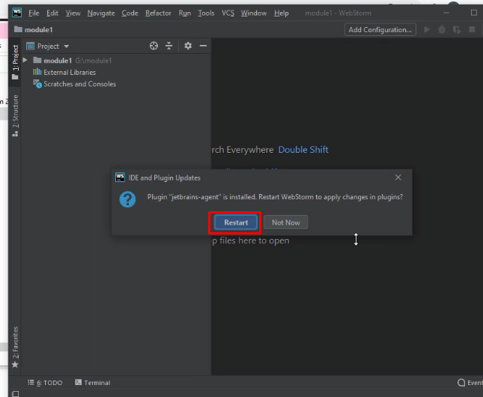

 | Chọn Install for webStorm

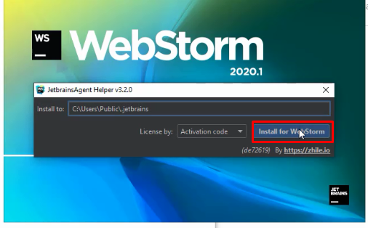

 | Chọn Yes

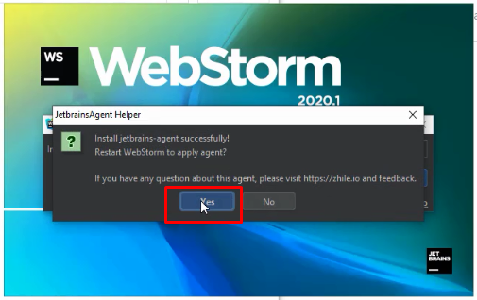

 | Chờ webstorm khởi động lại => vào help/register kiểm tra lại xem thế nào
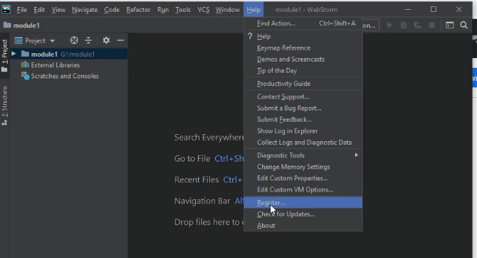

 | Xem phần màu đó 2089 là bạn đã crack thành công

